Ex1
 |  |  | b | x | y
 |  |  |  | 0 | 5
 |  |  |  | 2 | 10
 |  |  |  | 4 | 40

a | x | y
 | 0 | 0
 | 1 | 10
 | 2 | 30

Ex2
x | y
0 | 0.00
0.5235987756 | 0.50
0.7853981634 | 0.87
1.5707963268 | 1.00
2.0943951024 | 0.87
2.617993878 | 0.50
3.1415926536 | 0.00

Ex3
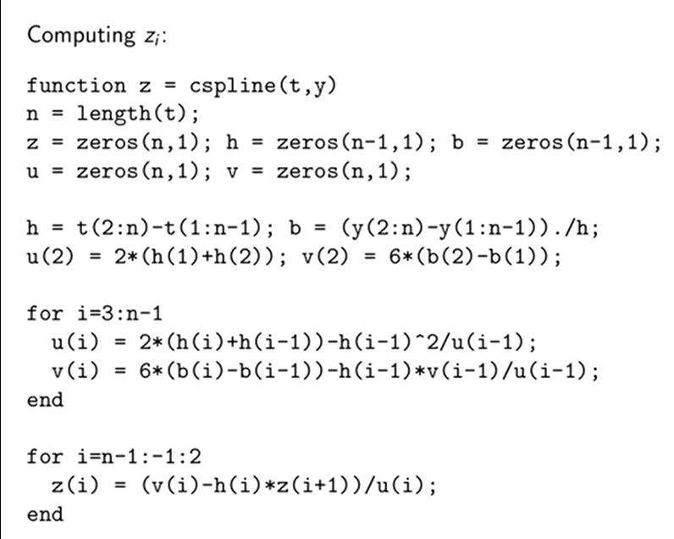
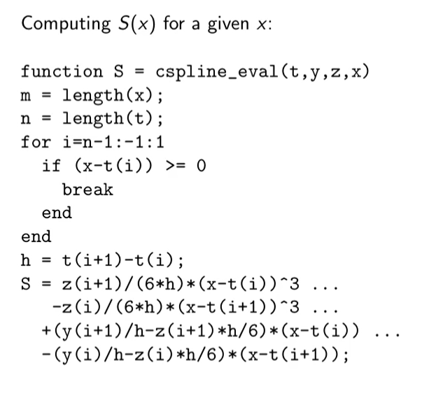
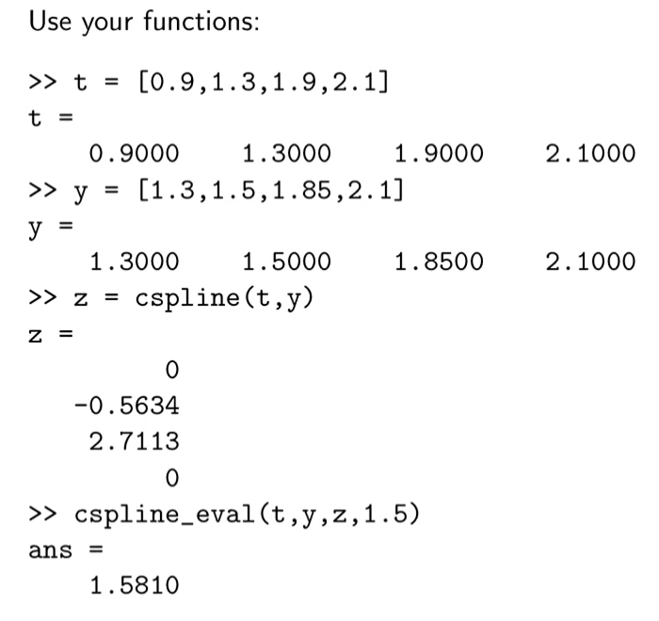

Ex4
x | Time | y
1814 | 0 | 125
1824 | 10 | 275
1834 | 20 | 830
1844 | 30 | 1200
1854 | 40 | 1750
1864 | 50 | 1650

